chi-square table
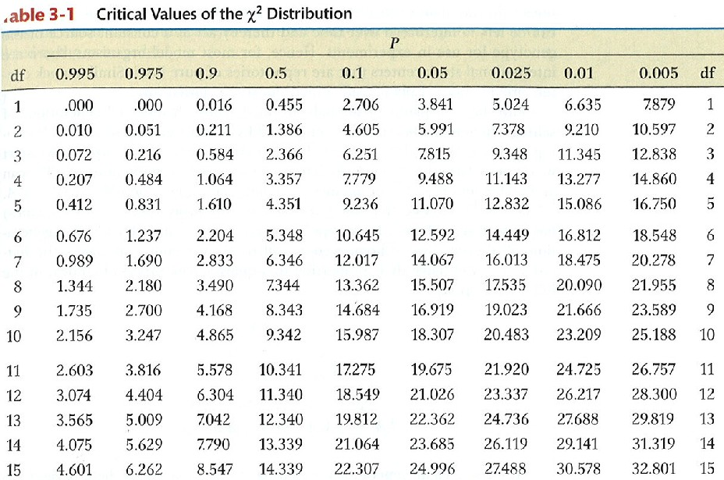
iv |  | 0.5 | not worth
 | 0.5 | 1 | fair
 | 1 |  | good

ks |  | 20 | not worth
 | 20 | 40 | fair
 | 40 |  | good

